セグメントシート
 |  |  |  |  |  |  |  |  |  |  |  |  |  |  |  |  |  |  |  | 事業番号 |  |  |  |  | 0886 |  | - | 02
平成３０年度セグメントシート |  |  |  |  |  |  |  |  |  |  |  |  |  |  |  |  |  |  | （ | 医薬基盤・健康・栄養研究所 |  |  |  |  |  |  |  |  | ）
セグメント名 |  | 生物資源に係る研究及び創薬等支援 |  |  |  |  |  |  |  |  |  | 担当部局庁 |  |  |  | 大臣官房 |  |  |  |  |  |  | 作成責任者
事業開始年度 |  | 平成１７年度 |  |  |  | 事業終了 （予定）年度 |  |  | 終了予定なし |  |  | 担当課室 |  |  |  | 厚生科学課 |  |  |  |  |  |  | 浅沼 一成
会計区分 |  | 一般会計
セグメント単位の 考え方 |  | 独立行政法人評価制度におけるセグメント分けに基づき作成した。
根拠法令 （具体的な 条項も記載） |  | 独立行政法人通則法 （平成１１年法律第１０３号） 国立研究開発法人医薬基盤・健康・栄養研究所法（平成１６年法律第１３５号） |  |  |  |  |  |  |  |  |  | 関係する計画、 通知等 |  |  |  | 「日本再興戦略」、「科学技術基本計画」、「健康・医療戦略」
主要政策・施策 |  | 科学技術・イノベーション |  |  |  |  |  |  |  |  |  | 主要経費 |  |  |  | 文教及び科学振興
事業目的 （目指す姿を簡潔に。3行程度以内） |  | ヒト組織・細胞、疾患モデル動物、薬用植物、実験用霊長類等の生物資源は、医薬品等の開発に有用なツールであることを踏まえ、これまで蓄積した専門性や経験も活かしつつ、革新的な医薬品等の開発に資するべく、これらの生物資源の研究開発、収集、維持、品質管理、提供に関し、以下の研究及び創薬等支援に取り組む。 なお、創薬支援ネットワークの一環として創薬支援を行う場合は、日本医療研究開発機構等と緊密に連携を図る。
事業概要 （5行程度以内。別添可） |  | （１）難病・疾患資源に係る研究及び創薬等支援 難病・疾患研究に重要なヒト組織・細胞等及び疾患モデル動物の開発、品質高度化、遺伝子等の情報付加並びにヒト試料等の研究利用における政策・倫理研究等の研究を行い、ヒト組織・細胞等及びモデル動物の資源・情報等の充実等を目指すこと。また、これらの生物資源の収集、維持、品質管理、提供及び政策・倫理研究の成果の普及等を通じて医薬品等の開発を支援する。 培養細胞については年間3,500 件を目標に提供を行う。なお、本研究所が実施するバンク事業について、試料は有用な研究ツールであるため、その更なる利活用を図り、品質管理を強化する観点から、バンクの利用者のニーズ等を踏まえ、試料の価値を高めるために必要な情報を付加するとともに、試料に係る各種情報について共有し、もってバンク事業を行っている他の独立行政法人との連携を強化する。また、その際にはバンクの利用者にとって分かりやすく、より一層利用しやすい環境整備を図る。 （２）薬用植物に係る研究及び創薬等支援 薬用植物及び他の有用植物（以下「薬用植物等」という。）は、医薬品及びその原料、更には健康食品等として、国民の健康に大きく貢献してきた。植物の分化全能性と多様な機能性成分を生合成する能力に鑑み、その創薬資源としての重要性は高い。また、薬用植物資源研究センターは日本で唯一の薬用植物等の総合研究センターとして、ナショナルリファレンスセンターの機能を果たす。 薬用植物等の重点的保存、資源化、戦略的確保を行うとともに、関連情報の集積・発信により薬用植物等の栽培及び創薬等を支援する。また、薬用植物資源のより高度な活用に資する応用研究を行うことにより、創薬又は機能性食品のシーズとなる品種の育成、各品種に適した植物及びその苗の生産システムの構築等を目指す。 （３）霊長類に係る研究及び創薬等支援 実験用霊長類は医薬品・医療機器の開発において利用される最も重要な実験動物であり、基盤的な開発研究、種々の橋渡し研究、医薬品候補化合物の安全性と有効性の評価、そして新興・再興感染症の制圧を目的とした診断法、治療法及びワクチンの開発に不可欠であり、世界的にも飛躍的に需要が増加しているため、高品質の医科学研究用霊長類の繁殖、育成、品質管理を行うとともに、それを供給することにより医科学研究を支援する。また、霊長類を用いた医科学研究を行うことにより、ヒト疾患モデル及び感染症モデルの開発等を目指す。
実施方法 |  | 直接実施
予算額・ 執行額 （単位:百万円） |  |  |  |  |  |  | 27年度 |  |  | 28年度 |  |  |  |  | 29年度 |  |  |  |  |  | 30年度 |  |  | 31年度要求
 |  | 経常収益 | 予算額：運営費交付金 |  |  |  | 1,074 |  |  | 1,098
 |  |  | 執行額 | 運営費交付金 |  |  | 1,074 |  |  | 1,250
 |  |  |  | 補助金等 |  |  | 33 |  |  | 31
 |  |  |  | その他 |  |  | 2,136 |  |  | 1,105
 |  |  |  | 計 |  |  | 3,243 |  |  | 2,386 |  |  |  |  | 0
 |  |  | 運営費交付金収益の割合 |  |  |  | 33.1% |  |  | 52.4% |  |  |  |  | #DIV/0!
 |  |  | 運営費交付金収益化基準 |  |  |  | 費用進行基準 |  |  | 業務達成基準 期間進行基準 |  |  |  |  | 業務達成基準 期間進行基準
 |  | 経常費用 | 予算額 |  |  |  | 1,298 |  |  | 1,326
 |  |  | 執行額 |  |  |  | 2,984 |  |  | 2,561
 |  |  | 執行率 |  |  |  | 230% |  |  | 193% |  |  |  |  | -
平成30・31年度予算内訳 （単位：百万円） | 歳出予算目 |  |  |  | 30年度当初予算 |  |  | 31年度要求 |  |  | 主な増減理由
 | 人件費 |  |  |  | -
 | 運営費 |  |  |  | -
 | 事業費 |  |  |  | -

 | 計 |  |  |  | 0 |  |  | 0
成果目標及び 成果実績 （アウトカム） |  | 定量的な成果目標 |  |  |  |  | 成果指標 |  |  |  |  |  | 単位 |  |  | 27年度 |  |  | 28年度 |  |  | 29年度 | 中間目標 |  |  | 目標最終年度
 |  |  |  |  |  |  |  |  |  |  |  |  |  |  |  |  |  |  |  |  |  |  | - |  | 年度 | 33 |  | 年度
 |  | 生物資源研究の研究成果を積極的に発表 |  |  |  |  | 査読付き論文の科学ジャーナル等への掲載数 |  |  |  |  | 成果実績 | 報 |  |  | 45 |  |  | 84 |  |  | 45
 |  |  |  |  |  |  |  |  |  |  |  | 目標値 | 報 |  |  | 37 |  |  | 37 |  |  | 37 | - |  |  | 37
 |  |  |  |  |  |  |  |  |  |  |  | 達成度 | ％ |  |  | 122 |  |  | 227 |  |  | 122
根拠として用いた 統計・データ名 （出典） |  | 国立研究開発法人医薬基盤・健康・栄養研究所平成29年度分内部研究評価委員会資料

活動指標及び 活動実績 （アウトプット） |  | 活動指標 |  |  |  |  |  |  |  |  |  |  | 単位 |  |  | 27年度 |  |  | 28年度 |  |  | 29年度 | 30年度 活動見込 |  |  | 31年度 活動見込
 |  | 研究発表を学会で積極的に実施。 学会での発表回数。 |  |  |  |  |  |  |  |  |  | 活動実績 | 回 |  |  | 158 |  |  | 164 |  |  | 151 | -
 |  |  |  |  |  |  |  |  |  |  |  | 当初見込み | 回 |  |  | 151 |  |  | 151 |  |  | 151 | 151
単位当たり コスト |  | 算出根拠 |  |  |  |  |  |  |  |  |  |  | 単位 |  |  | 27年度 |  |  | 28年度 |  |  | 29年度 | 30年度活動見込
 |  | 論文投稿費用（円）／論文掲載数 |  |  |  |  |  |  |  |  |  | 単位当たり コスト | 円 |  |  | 7,829 |  |  | 13,930 |  |  | 40,598 | -
 |  |  |  |  |  |  |  |  |  |  |  | 計算式 | / |  |  | 352,320/45 |  |  | 1,838,721/132 |  |  | 1,826,932/45 | -
独法等所管部局による点検・改善
 | 項 目 |  |  |  |  |  |  |  |  |  |  |  |  |  | 評 価 |  | 評価に関する説明
国費投入の必要性 | 事業の目的は国民や社会のニーズを的確に反映しているか。 |  |  |  |  |  |  |  |  |  |  |  |  |  | ○ |  | より有効で安全な医薬品、医療機器の研究開発を支援するため、広く国民のニーズがある。
 | 地方自治体、民間等に委ねることができない事業なのか。 |  |  |  |  |  |  |  |  |  |  |  |  |  | ○ |  | 国の政策課題の解決に向けて実施している事業である。
...
 |  | ・原則一般競争入札が行われ、競争性が確保されている。 ・これまで随意契約であった役務等を一般競争入札とした。
 |  | ※平成29年度実績を記入。執行実績がない新規事業、新規要求事業については現時点で予定やイメージを記入。

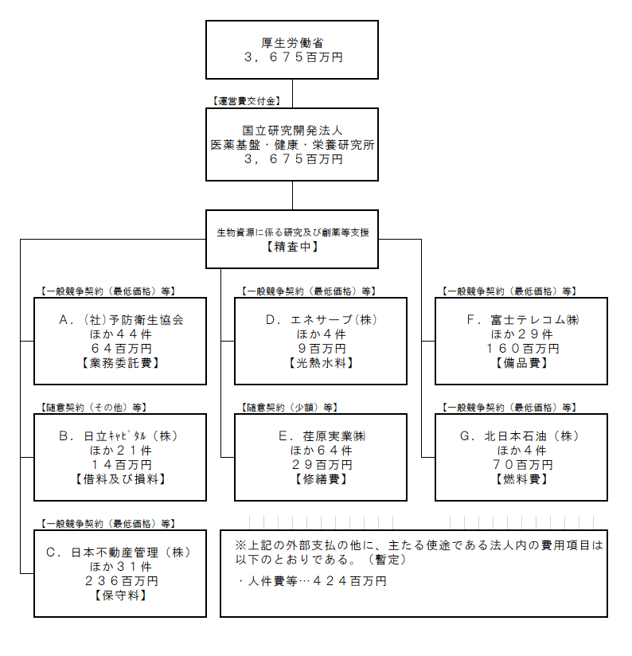

 |  | A.㈳予防衛生協会 |  |  |  |  |  |  |  |  |  |  |  | B.日立キャピタル㈱
 |  | 費 目 |  |  | 使 途 |  |  |  |  |  |  | 金 額 (百万円） |  | 費 目 |  |  |  | 使 途 |  |  |  |  |  |  |  | 金 額 (百万円）
 |  | 業務委託費 |  |  | 医科学研究用霊長類繁殖育成等(第1.2.7棟)委託業務 1式 平成29年度 |  |  |  |  |  |  | 92 |  | 借料及び損料 |  |  |  | 両面型解剖台ｷｬﾋﾞﾈｯﾄ賃借料 1式 霊長類 元本 |  |  |  |  |  |  |  | 5
 |  | 業務委託費 |  |  | 医科学研究用霊長類研究支援業務 1式 1月分 |  |  |  |  |  |  | 0 |  | 借料及び損料 |  |  |  | 超高磁場ﾃﾞｼﾞﾀﾙNMR装置賃借料 1式 大阪 |  |  |  |  |  |  |  | 4
 |  | 業務委託費 |  |  | 医科学研究用霊長類研究支援業務 1式 １1月分 |  |  |  |  |  |  | 0 |  | 借料及び損料 |  |  |  | 試料前処理装置ﾘｰｽ 1式 北海道 元本 平成29年度 |  |  |  |  |  |  |  | 1
 |  | 業務委託費 |  |  | 医科学研究用霊長類研究支援業務 1式 １２月分 |  |  |  |  |  |  | 0 |  | 借料及び損料 |  |  |  | 超高磁場ﾃﾞｼﾞﾀﾙNMR装置賃借料 1式大阪 (再ﾘｰｽ) |  |  |  |  |  |  |  | 1
...

